行政事業レビューシート
※平成３１年以降の表記は、新元号に読み替えることとする。
 |  |  |  |  |  |  |  |  |  |  |  |  |  |  |  |  |  |  |  |  |  |  |  | 事業番号 |  |  |  |  |  |  | 0486
平成３１年度行政事業レビューシート |  |  |  |  |  |  |  |  |  |  |  |  |  |  |  |  |  |  |  |  |  |  | （ | 国土交通省 |  |  |  |  |  |  |  |  |  | ）
事業名 |  |  |  | 港湾関係災害復旧事業費 |  |  |  |  |  |  |  |  |  |  | 担当部局庁 |  |  |  |  | 港湾局 |  |  |  |  |  |  |  |  | 作成責任者
事業開始年度 |  |  |  | 昭和２６年度 |  |  |  |  | 事業終了 （予定）年度 |  |  |  | 終了予定なし |  | 担当課室 |  |  |  |  | 海岸・防災課災害対策室 |  |  |  |  |  |  |  |  | 室長 木原 正智
会計区分 |  |  |  | 一般会計
根拠法令 （具体的な 条項も記載） |  |  |  | 公共土木施設災害復旧事業費国庫負担法、 海岸法 |  |  |  |  |  |  |  |  |  |  | 関係する 計画、通知等 |  |  |  |  | 港湾関係公共土木施設災害復旧事業査定要領等
主要政策・施策 |  |  |  | - |  |  |  |  |  |  |  |  |  |  | 主要経費 |  |  |  |  | 公共事業
事業の目的 （目指す姿を簡潔に。3行程度以内） |  |  |  | 暴風、洪水、高潮、地震その他の異常な天然現象により被災した公共土木施設の速やかな復旧及び再度災害の防止を図り、もって公共の福祉を確保することを目的とする。
事業概要 （5行程度以内。別添可） |  |  |  | 国による直轄事業、都道府県・市町村による国庫補助事業により以下の事業を実施。 ①河川等災害復旧事業 被災した港湾等の公共土木施設を復旧する事業（負担率：2/3等） ②河川等災害関連事業 河川等災害復旧事業のみでは再度災害防止を図ることができない場合に改良復旧等を実施する 事業（負担率：1/2等）
実施方法 |  |  |  | 直接実施、補助
予算額・ 執行額 （単位:百万円） |  |  |  |  |  |  |  |  |  |  | 28年度 |  |  | 29年度 |  |  |  |  | 30年度 |  |  |  |  |  | 31年度 |  |  |  |  | 32年度要求
 |  |  |  | 予算の状況 |  | 当初予算 |  |  |  |  | 1,243 |  |  | 1,245 |  |  |  |  | 1,241 |  |  |  |  |  | 1,259 |  |  |  |  | 1,272
 |  |  |  |  |  | 補正予算 |  |  |  |  | 12,812 |  |  | 3,266 |  |  |  |  | 20,247
 |  |  |  |  |  | 前年度から繰越し |  |  |  |  | 1,733 |  |  | 11,020 |  |  |  |  | 8,102 |  |  |  |  |  | 17,173
 |  |  |  |  |  | 翌年度へ繰越し |  |  |  |  | ▲ 11,020 |  |  | ▲ 8,102 |  |  |  |  | ▲ 17,173
 |  |  |  |  |  | 予備費等 |  |  |  |  | 113 |  |  | - |  |  |  |  | -
 |  |  |  |  |  | 計 |  |  |  |  | 4,881 |  |  | 7,429 |  |  |  |  | 12,417 |  |  |  |  |  | 18,432 |  |  |  |  | 1,272
 |  |  |  | 執行額 |  |  |  |  |  |  | 4,740 |  |  | 7,159 |  |  |  |  | 11,423
 |  |  |  | 執行率（％） |  |  |  |  |  |  | 97% |  |  | 96% |  |  |  |  | 92%
 |  |  |  | 当初予算＋補正予算に対する執行額の割合（％） |  |  |  |  |  |  | 34% |  |  | 159% |  |  |  |  | 53%
平成31・32年度 予算内訳 （単位：百万円） |  |  |  | 歳出予算目 |  |  |  |  |  |  | 31年度当初予算 |  |  | 32年度要求 |  |  |  |  | 主な増減理由
 |  |  |  | 港湾災害復旧費 |  |  |  |  |  |  | 519 |  |  | 176 |  |  |  |  | -
 |  |  |  | 港湾施設災害復旧事業費補助 |  |  |  |  |  |  | 724 |  |  | 1,082
 |  |  |  | 港湾施設災害関連事業費補助 |  |  |  |  |  |  | 15 |  |  | 13
 |  |  |  | 後進地域特例法適用団体補助率差額 |  |  |  |  |  |  | 1 |  |  | 1
 |  |  |  | 計 |  |  |  |  |  |  | 1,259 |  |  | 1,272
成果目標及び 成果実績 （アウトカム） |  |  |  | 定量的な成果目標 |  |  |  |  |  |  | 成果指標 |  |  |  |  |  | 単位 |  |  | 28年度 |  |  | 29年度 |  |  | 30年度 |  |  | 中間目標 |  |  | 目標最終年度
 |  |  |  |  |  |  |  |  |  |  |  |  |  |  |  |  |  |  |  |  |  |  |  |  |  |  |  |  | - |  | 年度 | - | 年度
 |  |  |  | 被災した施設の復旧により、施設の機能を被災前の状態に回復 |  |  |  |  |  |  | 各年度ごとの復旧が完了すべき施設のうち、復旧が完了し施設の機能が被災前の状態に回復した施設数 |  |  |  | 成果実績 |  | 箇所 |  |  | 65 |  |  | 68 |  |  | 98 |  |  | - |  |  | -
 |  |  |  |  |  |  |  |  |  |  |  |  |  |  | 目標値 |  | 箇所 |  |  | 65 |  |  | 68 |  |  | 98 |  |  | - |  |  | -
 |  |  |  |  |  |  |  |  |  |  |  |  |  |  | 達成度 |  | ％ |  |  | 100 |  |  | 100 |  |  | 100 |  |  | - |  |  | -
根拠として用いた 統計・データ名 （出典） |  |  |  | 国土交通省港湾局調べ（平成３１年３月）

成果目標及び成果実績（アウトカム）欄についてさらに記載が必要な場合はチェックの上【別紙１】に記載 |  |  |  |  |  |  |  |  |  |  |  |  |  |  |  |  |  |  |  |  |  |  |  |  |  |  |  | チェック

活動指標及び 活動実績 （アウトプット） |  |  |  | 活動指標 |  |  |  |  |  |  |  |  |  |  |  |  | 単位 |  |  | 28年度 |  |  | 29年度 |  |  | 30年度 |  |  | 31年度 活動見込 |  |  | 32年度 活動見込
 |  |  |  | 港湾関係施設の災害復旧対象の着工箇所数 |  |  |  |  |  |  |  |  |  |  | 活動実績 |  | 箇所 |  |  | 144 |  |  | 172 |  |  | 288 |  |  | - |  |  | -
 |  |  |  |  |  |  |  |  |  |  |  |  |  |  | 当初見込み |  | - |  |  | - |  |  | - |  |  | - |  |  | - |  |  | -
単位当たり コスト |  |  |  | 算出根拠 |  |  |  |  |  |  |  |  |  |  |  |  | 単位 |  |  | 28年度 |  |  | 29年度 |  |  | 30年度 |  |  | 31年度活動見込
 |  |  |  | 災害復旧箇所の対象施設が係留、外郭、水域など多様であり統一的な単位の設定による評価が困難なため未計上とした。 |  |  |  |  |  |  |  |  |  |  | 単位当たり コスト |  | - |  |  | - |  |  | - |  |  | - |  |  | -
 |  |  |  |  |  |  |  |  |  |  |  |  |  |  | 計算式 |  | - |  |  | - |  |  | - |  |  | - |  |  | -
政策評価、新経済・財政再生計画との関係 | 政策評価 | 政策 |  | -
 |  | 施策 |  | -
 |  | 測定指標 |  | 定量的指標 |  |  |  |  |  |  |  |  |  |  |  |  | 単位 |  |  | 28年度 |  |  | 29年度 |  |  | 30年度 |  |  | 中間目標 |  |  | 目標年度
 |  |  |  |  |  |  |  |  |  |  |  |  |  |  |  |  |  |  |  |  |  |  |  |  |  |  |  |  | - |  | 年度 | - | 年度
 |  |  |  | - |  |  |  |  |  |  |  |  |  |  | 実績値 |  | - |  |  | - |  |  | - |  |  | - |  |  | - |  |  | -
 |  |  |  |  |  |  |  |  |  |  |  |  |  |  | 目標値 |  | - |  |  | - |  |  | - |  |  | - |  |  | - |  |  | -

 |  | 本事業の成果と上位施策・測定指標との関係
 |  | -

 | 新経済・財政再生計画改革工程表 2018 | 取組事項 |  | 分野： |  |  | -
 |  | KPI (第一階層） |  | ＫＰＩ （第一階層） |  |  |  |  |  |  |  |  |  |  |  |  | 単位 |  |  | 計画開始時 |  |  | 30年度 |  |  | 31年度 |  |  | 中間目標 |  |  | 目標最終年度
 |  |  |  |  |  |  |  |  |  |  |  |  |  |  |  |  |  |  |  | - | 年度 |  |  |  |  |  |  |  | - |  | 年度 | - | 年度
 |  |  |  | - |  |  |  |  |  |  |  |  |  |  | 成果実績 |  | - |  |  | - |  |  | - |  |  | - |  |  | - |  |  | -
 |  |  |  |  |  |  |  |  |  |  |  |  |  |  | 目標値 |  | - |  |  | - |  |  | - |  |  | - |  |  | - |  |  | -
 |  |  |  |  |  |  |  |  |  |  |  |  |  |  | 達成度 |  | ％ |  |  | - |  |  | - |  |  | - |  |  | - |  |  | -
 |  | KPI (第二階層） |  | ＫＰＩ （第二階層） |  |  |  |  |  |  |  |  |  |  |  |  | 単位 |  |  | 計画開始時 |  |  | 30年度 |  |  | 31年度 |  |  | 中間目標 |  |  | 目標最終年度
 |  |  |  |  |  |  |  |  |  |  |  |  |  |  |  |  |  |  |  | - | 年度 |  |  |  |  |  |  |  | - |  | 年度 | - | 年度
 |  |  |  | - |  |  |  |  |  |  |  |  |  |  | 成果実績 |  | - |  |  | - |  |  | - |  |  | - |  |  | - |  |  | -
 |  |  |  |  |  |  |  |  |  |  |  |  |  |  | 目標値 |  | - |  |  | - |  |  | - |  |  | - |  |  | - |  |  | -
 |  |  |  |  |  |  |  |  |  |  |  |  |  |  | 達成度 |  | ％ |  |  | - |  |  | - |  |  | - |  |  | - |  |  | -
 |  | 本事業の成果と取組事項・KPIとの関係
 |  | -

事業所管部局による点検・改善
 | 項 目 |  |  |  |  |  |  |  |  |  |  |  |  |  |  |  |  |  | 評 価 |  | 評価に関する説明
国費投入の必要性 | 事業の目的は国民や社会のニーズを的確に反映しているか。 |  |  |  |  |  |  |  |  |  |  |  |  |  |  |  |  |  | ○ |  | 災害復旧事業は民生安定の為、迅速な取組が求められ優先度が高い事業である。
 | 地方自治体、民間等に委ねることができない事業なのか。 |  |  |  |  |  |  |  |  |  |  |  |  |  |  |  |  |  | ○ |  | 関係法令に基づき適正に実施している。
 | 政策目的の達成手段として必要かつ適切な事業か。政策体系の中で優先度の高い事業か。 |  |  |  |  |  |  |  |  |  |  |  |  |  |  |  |  |  | ○ |  | 災害復旧事業は民生安定の為、迅速な取組が求められ優先度が高い事業である。
事業の効率性 | 競争性が確保されているなど支出先の選定は妥当か。 |  |  |  |  |  |  |  |  |  |  |  |  |  |  |  |  |  | ○ |  | 支出先は、一般競争入札などの関係法令に基づき選定しており妥当である。
 |  | 一般競争契約、指名競争契約又は随意契約（企画競争）による支出のうち、一者応札又は一者応募となったものはないか。 |  |  |  |  |  |  |  |  |  |  |  |  |  |  |  |  | 有
 |  | 競争性のない随意契約となったものはないか。 |  |  |  |  |  |  |  |  |  |  |  |  |  |  |  |  | 無
 | 受益者との負担関係は妥当であるか。 |  |  |  |  |  |  |  |  |  |  |  |  |  |  |  |  |  | ○ |  | 事業実施にあたっては、コスト縮減に努めるとともに、関係法令に基づき地方自治体等から負担を求めることとなっている。
 | 単位当たりコスト等の水準は妥当か。 |  |  |  |  |  |  |  |  |  |  |  |  |  |  |  |  |  | ‐
 | 資金の流れの中間段階での支出は合理的なものとなっているか。 |  |  |  |  |  |  |  |  |  |  |  |  |  |  |  |  |  | ○ |  | 地方整備局等において事業に必要な契約による適切な支出を行っている。
 | 費目・使途が事業目的に即し真に必要なものに限定されているか。 |  |  |  |  |  |  |  |  |  |  |  |  |  |  |  |  |  | ○ |  | 災害復旧事業に即したものとなっている。
 | 不用率が大きい場合、その理由は妥当か。（理由を右に記載） |  |  |  |  |  |  |  |  |  |  |  |  |  |  |  |  |  | ‐
 | 繰越額が大きい場合、その理由は妥当か。（理由を右に記載） |  |  |  |  |  |  |  |  |  |  |  |  |  |  |  |  |  | ‐
 | その他コスト削減や効率化に向けた工夫は行われているか。 |  |  |  |  |  |  |  |  |  |  |  |  |  |  |  |  |  | ○ |  | 複数の工法を比較検討し、効果的で低コストのものを選択するなどコスト削減に努めている。
事業の有効性 | 成果実績は成果目標に見合ったものとなっているか。 |  |  |  |  |  |  |  |  |  |  |  |  |  |  |  |  |  | ○ |  | 成果目標の達成に向け着実に実績をあげている。
 | 事業実施に当たって他の手段・方法等が考えられる場合、それと比較してより効果的あるいは低コストで実施できているか。 |  |  |  |  |  |  |  |  |  |  |  |  |  |  |  |  |  | ○ |  | 施設の復旧にあたり、施工方法の比較を実施しコスト縮減を図っている。
 | 活動実績は見込みに見合ったものであるか。 |  |  |  |  |  |  |  |  |  |  |  |  |  |  |  |  |  | ○ |  | 活動実績は見込みに見合った実績をあげている。
 | 整備された施設や成果物は十分に活用されているか。 |  |  |  |  |  |  |  |  |  |  |  |  |  |  |  |  |  | ○ |  | 復旧した施設は、従前の効用を復旧し活用されている。
関連事業 | 関連する事業がある場合、他部局・他府省等と適切な役割分担を行っているか。（役割分担の具体的な内容を各事業の右に記載） |  |  |  |  |  |  |  |  |  |  |  |  |  |  |  |  |  | ‐
...
 |  |  |  | ・災害復旧事業は民生安定のため、より迅速な取り組みが求められるとともに、公共事業として効率的に執行を図る必要がある。地域一帯で被災した場合、国及び県など各機関の所管施設の復旧については、連携した対応を行っている。 ・採択に必要な申請書の事例や参考資料、申請書作成の留意点を地方整備局等や都道府県に情報共有し、災害後に迅速に採択できるよう努めている。 ・地方公共団体が実施する災害復旧事業については、迅速な復旧につながる負担法制度の周知を図るとともに、国・地方公共団体ともに業務の軽減となる書類の減量化・郵送化による更なる簡素化を図るなど、迅速で柔軟な対応に努めている。
 |  |  | 引き続き、申請等の各種事務手続きや、採択後の災害復旧事業に係る予算措置等、災害復旧への支援を迅速に進めること。
...
 |  |  |  | ・災害復旧事業は民生安定のため、より迅速な取り組みが求められるとともに、公共事業として効率的に執行を図る必要がある。地域一帯で被災した場合、国及び県など各機関の所管施設の復旧については、連携した対応を行っている。 ・採択に必要な申請書の事例や参考資料、申請書作成の留意点を地方整備局等や都道府県に情報共有し、災害後に迅速に採択できるよう努めている。 ・地方公共団体が実施する災害復旧事業については、迅速な復旧につながる負担法制度の周知を図るとともに、国・地方公共団体ともに業務の軽減となる書類の減量化・郵送化による更なる簡素化を図るなど、迅速で柔軟な対応に努めている。
 |  |  | 各管理者に対し災害復旧事業に関する説明会を開催し、過去の実績や資料作成方法について周知することにより事務手続きの迅速化に努めており、過去の施工事例等を踏まえて復旧工法を工夫していくことにより、コスト縮減に努めていく。
...
 |  |  |  | ・災害復旧事業は民生安定のため、より迅速な取り組みが求められるとともに、公共事業として効率的に執行を図る必要がある。地域一帯で被災した場合、国及び県など各機関の所管施設の復旧については、連携した対応を行っている。 ・採択に必要な申請書の事例や参考資料、申請書作成の留意点を地方整備局等や都道府県に情報共有し、災害後に迅速に採択できるよう努めている。 ・地方公共団体が実施する災害復旧事業については、迅速な復旧につながる負担法制度の周知を図るとともに、国・地方公共団体ともに業務の軽減となる書類の減量化・郵送化による更なる簡素化を図るなど、迅速で柔軟な対応に努めている。
 |  | 366 |  |  |  |  |  |  |  | 平成23年度 |  | 340 |  |  |  | 平成24年度 |  |  |  | 354 |  |  |  |  |  |  | 平成25年度 |  |  | 484
 |  | 464 |  |  |  |  |  |  |  | 平成27年度 |  | 477 |  |  |  | 平成28年度 |  |  |  | 489 |  |  |  |  |  |  | 平成29年度 |  |  | 477
 |  | 国土交通省 |  |  | ( |  |  | 0478 |  |  | )
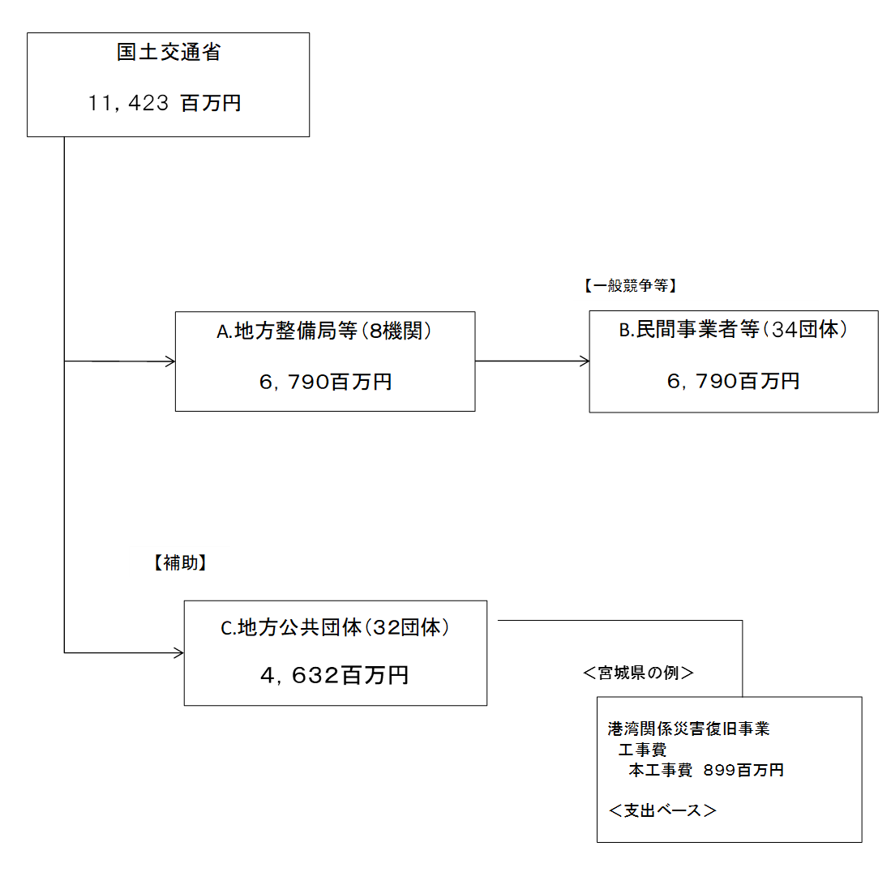
 |  |  |  | ※平成30年度実績を記入。執行実績がない新規事業、新規要求事業については現時点で予定やイメージを記入。

 |  |  |  | A.東北地方整備局 |  |  |  |  |  |  |  |  |  |  |  |  |  | B.五洋建設（株）
 |  |  |  | 費 目 |  |  |  | 使 途 |  |  |  |  |  |  | 金 額 (百万円） |  |  | 費 目 |  |  |  | 使 途 |  |  |  |  |  |  |  |  |  | 金 額 (百万円）
 |  |  |  | 事業費 |  |  |  | 港湾関係災害復旧事業 |  |  |  |  |  |  | 3,794 |  |  | 事業費 |  |  |  | むつ小川原港外港地区防波堤（東）（災害復旧）築造工事 |  |  |  |  |  |  |  |  |  | 601
 |  |  |  |  |  |  |  |  |  |  |  |  |  |  |  |  |  | 事業費 |  |  |  | むつ小川原港外港地区防波堤（東）（災害復旧）築造工事（その２） |  |  |  |  |  |  |  |  |  | 487
 |  |  |  |  |  |  |  |  |  |  |  |  |  |  |  |  |  | 事業費 |  |  |  | むつ小川原港外港地区防波堤（東）（災害復旧）築造工事 |  |  |  |  |  |  |  |  |  | 427
 |  |  |  |  |  |  |  |  |  |  |  |  |  |  |  |  |  | 事業費 |  |  |  | 神戸港航路附帯施設災害復旧工事 |  |  |  |  |  |  |  |  |  | 359
 |  |  |  |  |  |  |  |  |  |  |  |  |  |  |  |  |  | 事業費 |  |  |  | 八戸港外港地区防波堤（第二中央）外本体工事 |  |  |  |  |  |  |  |  |  | 197
 |  |  |  |  |  |  |  |  |  |  |  |  |  |  |  |  |  | 事業費 |  |  |  | 和歌山下津港北港地区防波堤（南）災害復旧工事（第１工区） |  |  |  |  |  |  |  |  |  | 104
 |  |  |  |  |  |  |  |  |  |  |  |  |  |  |  |  |  | 事業費 |  |  |  | 呉港川原石（南）地区泊地（－４．５ｍ）（東側）等復旧工事 |  |  |  |  |  |  |  |  |  | 94
 |  |  |  |  |  |  |  |  |  |  |  |  |  |  |  |  |  | 事業費 |  |  |  | 呉港水域施設漂流物除去工事 |  |  |  |  |  |  |  |  |  | 5
...

